상품제안서
[주문제작]pvc캐릭터 네임텍(단면형) | 상품코드: F27639

 |  |  |  |  |  |  | 02-412-0044 | www.easy1.co.kr
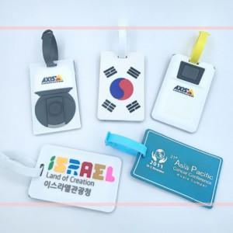

【상세/제작정보】 | <p><span style="font-size: 12pt;"><b>** 금형비 20000별도&nbsp;</b></span></p>

【인쇄/포장옵션】 | 실크 / 포장불가능

【공급단가】 | 수량 | 1,000~ | 2,000~ | 3,000~ | 5,000~ | 10,000~
*VAT별도 | 단가 | 1,330원 | 1,280원 | 1,230원 | 1,180원 | 1,140원

【상품 URL】 | http://www.easy1.co.kr/src/goods_detail.php?gdno=27639

